Sheet1
CALIPER
TYPE CD-6"CSX (500-196-20)

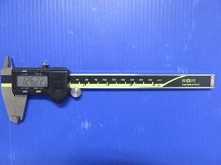

GAMBAR DARI DEPAN

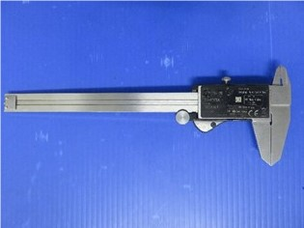
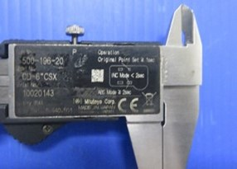

GAMBAR DARI BELAKANG

